Table4
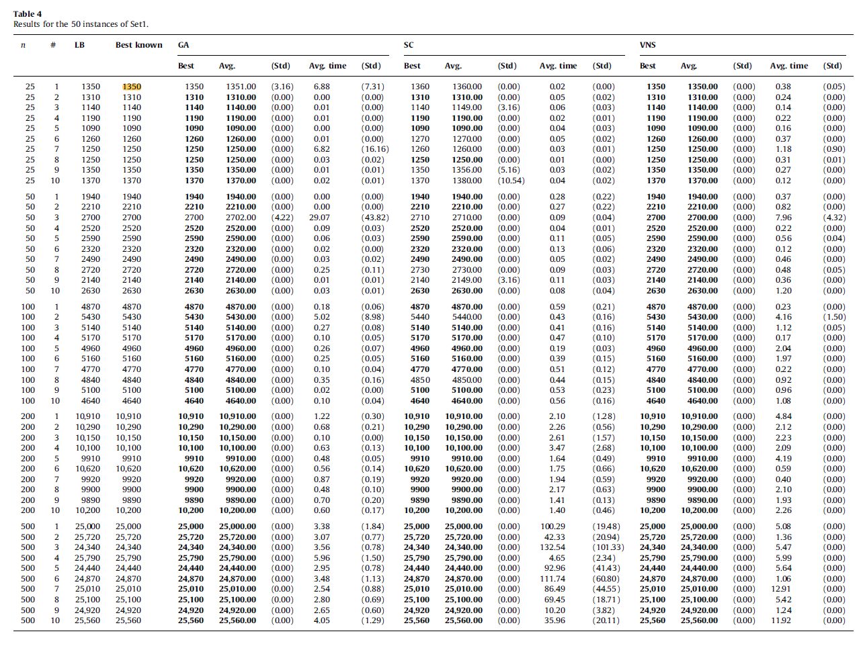
Table4
Results for the 50 instances of Set1.
n | # | LB | Best known | GA |  |  |  |  | SC |  |  |  |  | VNS
 |  |  |  | Best | Avg. | (Std) | Avg. time | (Std) | Best | Avg. | (Std) | Avg. time | (Std) | Best | Avg. | (Std) | Avg. time | (Std)
25 | 1 | 1350 | 1350 | 1350 | 1351.00 | (3.16) | 6.88 | (7.31) | 1360 | 1360.00 | 0.00 | 0.02 | 0.00 | 1350 | 1350.00 | 0.00 | 0.38 | (0.05)
25 | 2 | 1310 | 1310 | 1310 | 1310.00 | 0.00 | 0.00 | 0.00 | 1310 | 1310.00 | 0.00 | 0.05 | (0.02) | 1310 | 1310.00 | 0.00 | 0.24 | 0.00
25 | 3 | 1140 | 1140 | 1140 | 1140.00 | 0.00 | 0.01 | 0.00 | 1140 | 1149.00 | (3.16) | 0.06 | (0.03) | 1140 | 1140.00 | 0.00 | 0.14 | 0.00
25 | 4 | 1190 | 1190 | 1190 | 1190.00 | 0.00 | 0.Dl | 0.00 | 1190 | 1190.00 | 0.00 | 0.02 | (0.01) | 1190 | 1190.00 | 0.00 | 0.22 | 0.00
25 | 5 | 1090 | 1090 | 1090 | 1090.00 | 0.00 | 0.00 | 0.00 | 1090 | 1090.00 | 0.00 | 0.04 | (0.03) | 1090 | 1090.00 | 0.00 | 0.16 | 0.00
25 | 6 | 1260 | 1260 | 1260 | 1260.00 | 0.00 | 0.01 | 0.00 | 1270 | 1270.00 | 0.00 | 0.05 | (0.02) | 1260 | 1260.00 | 0.00 | 0.37 | 0.00
25 | 7 | 1250 | 1250 | 1250 | 1250.00 | 0.00 | 6.82 | (16.16) | 1260 | 1260.00 | 0.00 | 0.03 | (0.01) | 1250 | 1250.00 | 0.00 | 1.18 | (0.90)
25 | 8 | 1250 | 1250 | 1250 | 1250.00 | 0.00 | 0.03 | (0.02) | 1250 | 1250.00 | 0.00 | 0.01 | 0.00 | 1250 | 1250.00 | 0.00 | 0.31 | (0.01)
25 | 9 | 1350 | 1350 | 1350 | 1350.00 | 0.00 | 0.01 | (0.01) | 1350 | 1356.00 | (5.16) | 0.03 | (0.02) | 1350 | 1350.00 | 0.00 | 0.27 | 0.00
25 | 10 | 1370 | 1370 | 1370 | 1370.00 | 0.00 | 0.02 | (0.01) | 1370 | 1380.00 | (10.54) | 0.04 | (0.02) | 1370 | 1370.00 | 0.00 | 0.12 | 0.00

50 | 1 | 1940 | 1940 | 1940 | 1940.00 | 0.00 | 0.00 | 0.00 | 1940 | 1940.00 | 0.00 | 0.28 | (0.22) | 1940 | 1940.00 | 0.00 | 0.37 | 0.00
50 | 2 | 2210 | 2210 | 2210 | 2210.00 | 0.00 | 0.00 | 0.00 | 2210 | 2210.00 | 0.00 | 0.27 | (0.22) | 2210 | 2210.00 | 0.00 | 0.82 | 0.00
50 | 3 | 2700 | 2700 | 2700 | 2702.00 | (4.22) | 29.07 | (43.82) | 2710 | 2710.00 | 0.00 | 0.09 | (0.04) | 2700 | 2700.00 | 0.00 | 7.96 | (4.32)
50 | 4 | 2520 | 2520 | 2520 | 2520.00 | 0.00 | 0.09 | (0.03) | 2520 | 2520.00 | 0.00 | 0.04 | (0.01) | 2520 | 2520.00 | 0.00 | 0.22 | 0.00
50 | 5 | 2590 | 2590 | 2590 | 2590.00 | 0.00 | 0.06 | (0.03) | 2590 | 2590.00 | 0.00 | 0.11 | (0.05) | 2590 | 2590.00 | 0.00 | 0.56 | (0.04)
50 | 6 | 2320 | 2320 | 2320 | 2320.00 | 0.00 | 0.02 | 0.00 | 2320 | 2320.00 | 0.00 | 0.13 | (0.06) | 2320 | 2320.00 | 0.00 | 0.12 | 0.00
50 | 7 | 2490 | 2490 | 2490 | 2490.00 | 0.00 | 0.03 | (0.02) | 2490 | 2490.00 | 0.00 | 0.05 | (0.02) | 2490 | 2490.00 | 0.00 | 0.46 | 0.00
50 | 8 | 2720 | 2720 | 2720 | 2720.00 | 0.00 | 0.25 | (0.11) | 2730 | 2730.00 | 0.00 | 0.09 | (0.03) | 2720 | 2720.00 | 0.00 | 0.48 | (0.05)
50 | 9 | 2140 | 2140 | 2140 | 2140.00 | 0.00 | 0.Dl | (0.01) | 2140 | 2149.00 | (3.16) | 0.11 | (0.03) | 2140 | 2140.00 | 0.00 | 0.36 | 0.00
50 | 10 | 2630 | 2630 | 2630 | 2630.00 | 0.00 | 0.03 | (0.01) | 2630 | 2630.00 | 0.00 | 0.08 | (0.04) | 2630 | 2630.00 | 0.00 | 1.20 | 0.00

0
100 | 1 | 4870 | 4870 | 4870 | 4870.00 | 0.00 | 0.18 | (0.06) | 4870 | 4870.00 | 0.00 | 0.59 | (0.21) | 4870 | 4870.00 | 0.00 | 0.23 | 0.00
100 | 2 | 5430 | 5430 | 5430 | 5430.00 | 0.00 | 5.02 | (8.98) | 5440 | 5440.00 | 0.00 | 0.43 | (0.16) | 5430 | 5430.00 | 0.00 | 4.16 | (1.50)
100 | 3 | 5140 | 5140 | 5140 | 5140.00 | 0.00 | 0.27 | (0.08) | 5140 | 5140.00 | 0.00 | 0.41 | (0.16) | 5140 | 5140.00 | 0.00 | 1.12 | (0.05)
100 | 4 | 5170 | 5170 | 5170 | 5170.00 | 0.00 | 0.10 | (0.05) | 5170 | 5170.00 | 0.00 | 0.47 | (0.10) | 5170 | 5170.00 | 0.00 | 0.17 | 0.00
100 | 5 | 4960 | 4960 | 4960 | 4960.00 | 0.00 | 0.26 | (0.07) | 4960 | 4960.00 | 0.00 | 0.19 | (0.03) | 4960 | 4960.00 | 0.00 | 2.04 | 0.00
100 | 6 | 5160 | 5160 | 5160 | 5160.00 | 0.00 | 0.25 | (0.05) | 5160 | 5160.00 | 0.00 | 0.39 | (0.15) | 5160 | 5160.00 | 0.00 | 1.97 | 0.00
100 | 7 | 4770 | 4770 | 4770 | 4770.00 | 0.00 | 0.10 | (0.04) | 4770 | 4770.00 | 0.00 | 0.51 | (0.12) | 4770 | 4770.00 | 0.00 | 0.22 | 0.00
100 | 8 | 4840 | 4840 | 4840 | 4840.00 | 0.00 | 0.35 | (0.16) | 4850 | 4850.00 | 0.00 | 0.44 | (0.15) | 4840 | 4840.00 | 0.00 | 0.92 | 0.00
100 | 9 | 5100 | 5100 | 5100 | 5100.00 | 0.00 | 0.02 | 0.00 | 5100 | 5100.00 | 0.00 | 0.53 | (0.23) | 5100 | 5100.00 | 0.00 | 0.96 | 0.00
100 | 10 | 4640 | 4640 | 4640 | 4640.00 | 0.00 | 0.10 | (0.04) | 4640 | 4640.00 | 0.00 | 0.56 | (0.16) | 4640 | 4640.00 | 0.00 | 1.08 | 0.00

200 | 1 | 10.910 | 10,910 | 10,910 | 10,910.00 | 0.00 | 1.22 | (0.30) | 10,910 | 10,910.00 | 0.00 | 2.10 | (1.28) | 10,910 | 10,910.00 | 0.00 | 4.84 | 0.00
200 | 2 | 10,290 | 10,290 | 10,290 | 10,290.00 | 0.00 | 0.68 | (0.21) | 10,290 | 10,290.00 | 0.00 | 2.26 | (0.56) | 10,290 | 10,290.00 | 0.00 | 2.12 | 0.00
200 | 3 | 10,150 | 10,150 | 10,150 | 10,150.00 | 0.00 | 0.10 | 0.00 | 10,150 | 10,150.00 | 0.00 | 2.61 | (1.57) | 10,150 | 10,150.00 | 0.00 | 2.23 | 0.00
200 | 4 | 10,100 | 10,100 | 10,100 | 10,100.00 | 0.00 | 0.63 | (0.13) | 10,100 | 10,100.00 | 0.00 | 3.47 | (2.68) | 10,100 | 10,100.00 | 0.00 | 2.09 | 0.00
200 | 5 | 9910 | 9910 | 9910 | 9910.00 | 0.00 | 0.48 | (0.05) | 9910 | 9910.00 | 0.00 | 1.64 | (0.49) | 9910 | 9910.00 | 0.00 | 4.19 | 0.00
200 | 6 | 10,620 | 10,620 | 10,620 | 10,620.00 | 0.00 | 0.56 | (0.14) | 10,620 | 10,620.00 | 0.00 | 1.75 | (0.66) | 10,620 | 10,620.00 | 0.00 | 0.59 | 0.00
200 | 7 | 9920 | 9920 | 9920 | 9920.00 | 0.00 | 0.87 | (0.19) | 9920 | 9920.00 | 0.00 | 1.94 | (0.59) | 9920 | 9920.00 | 0.00 | 0.40 | 0.00
200 | 8 | 9900 | 9900 | 9900 | 9900.00 | 0.00 | 0.48 | (0.10) | 9900 | 9900.00 | 0.00 | 2.17 | (0.63) | 9900 | 9900.00 | 0.00 | 2.10 | 0.00
200 | 9 | 9890 | 9890 | 9890 | 9890.00 | 0.00 | 0.70 | (0.20) | 9890 | 9890.00 | 0.00 | 1.41 | (0.13) | 9890 | 9890.00 | 0.00 | 1.93 | 0.00
200 | 10 | 10,200 | 10,200 | 10,200 | 10,200.00 | 0.00 | 0.60 | (0.17) | 10,200 | 10,200.00 | 0.00 | 1.40 | (0.46) | 10,200 | 10,200.00 | 0.00 | 2.26 | 0.00

500 | 1 | 25,000 | 25,000 | 25,000 | 25,000.00 | 0.00 | 3.38 | (1.84) | 25,000 | 25,000.00 | 0.00 | 100.29 | (19.48) | 25,000 | 25,000.00 | 0.00 | 5.08 | 0.00
500 | 2 | 25,720 | 25,720 | 25,720 | 25,720.00 | 0.00 | 3.07 | (0.77) | 25,720 | 25,720.00 | 0.00 | 42.33 | (20.94) | 25,720 | 25,720.00 | 0.00 | 1.36 | 0.00
500 | 3 | 24,340 | 24,340 | 24,340 | 24,340.00 | 0.00 | 3.56 | (0.78) | 24,340 | 24,340.00 | 0.00 | 132.54 | (101.33) | 24,340 | 24,340.00 | 0.00 | 5.47 | 0.00
500 | 4 | 25,790 | 25,790 | 25,790 | 25,790.00 | 0.00 | 5.96 | (1.50) | 25,790 | 25,790.00 | 0.00 | 4.65 | (2.34) | 25,790 | 25,790.00 | 0.00 | 5.99 | 0.00
500 | 5 | 24.440 | 24.440 | 24,440 | 24,440.00 | 0.00 | 2.95 | (0.78) | 24,440 | 24,440.00 | 0.00 | 92.96 | (41.43) | 24,440 | 24,440.00 | 0.00 | 5.64 | 0.00
500 | 6 | 24,870 | 24,870 | 24,870 | 24,870.00 | 0.00 | 3.48 | (1.13) | 24,870 | 24,870.00 | 0.00 | 111.74 | (60.80) | 24,870 | 24,870.00 | 0.00 | 1.06 | 0.00
500 | 7 | 25,010 | 25,010 | 25,010 | 25,010.00 | 0.00 | 2.54 | (0.88) | 25,010 | 25,010.00 | 0.00 | 86.49 | (44.55) | 25,010 | 25,010.00 | 0.00 | 12.91 | 0.00
500 | 8 | 25,100 | 25,100 | 25,100 | 25,100.00 | 0.00 | 2.80 | (0.69) | 25,100 | 25,100.00 | 0.00 | 69.45 | (18.71) | 25,100 | 25,100.00 | 0.00 | 5.42 | 0.00
500 | 9 | 24,920 | 24,920 | 24,920 | 24,920.00 | 0.00 | 2.65 | (0.60) | 24,920 | 24,920.00 | 0.00 | 10.20 | (3.82) | 24,920 | 24,920.00 | 0.00 | 1.24 | 0.00
500 | 10 | 25,560 | 25,560 | 25,560 | 25,560.00 | 0.00 | 4.05 | (1.29) | 25,560 | 25,560.00 | 0.00 | 35.96 | (20.11) | 25,560 | 25,560.00 | 0.00 | 11.92 | 0.00

Table5
0
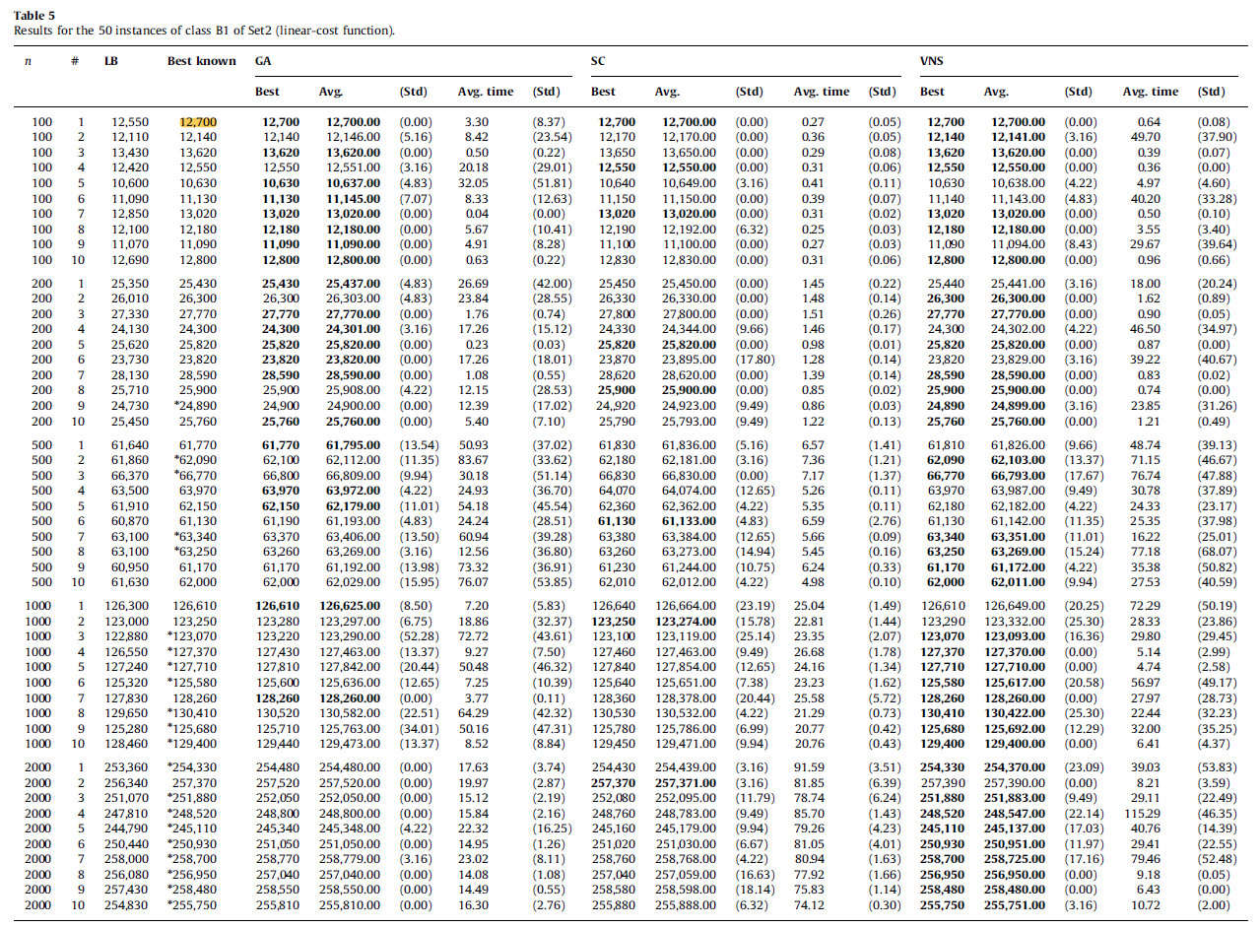
 |  |  |  |  |  |  |  | Table 5
 |  |  |  |  |  |  |  | Results for the 50 instances of class Bl of Set2 (linear-cost function).
 |  |  |  |  |  |  |  | n | # | LB | Best known | GA |  |  |  |  | SC |  |  |  |  | VNS
INSTÂNCIAS DropBox | Gulosa FFD | Aleatoria Viavel | Busca Local | SA | myBest | myBest_custo | GAP to Best Known |  |  |  |  | Best | Avg. | (Std) | Avg. time | (Std) | Best | Avg. | (Std) | Avg. time | (Std) | Best | Avg. | (Std) | Avg. time | (Std)
H&Slin100-1-1.txt | 13440 | 14210 | 13100 | 13190 | Busca Local | 13100 | 3.15% | 100 | 1 | 12,550 | 12,700 | 12,700 | 12,700.00 | 0.00 | 3.30 | (8.37) | 12,700 | 12,700.00 | 0.00 | 0.27 | (0.05) | 12,700 | 12,700.00 | 0.00 | 0.64 | (0.08)
H&Slin100-1-2.txt | 13140 | 13430 | 12810 | 12610 | SA | 12610 | 3.87% | 100 | 2 | 12,110 | 12,140 | 12,140 | 12,146.00 | (5.16) | 8.42 | (23.54) | 12,170 | 12,170.00 | 0.00 | 0.36 | (0.05) | 12,140 | 12,141.00 | (3.16) | 49.70 | (37.90)
H&Slin100-1-3.txt | 14400 | 14960 | 14270 | 13940 | SA | 13940 | 2.35% | 100 | 3 | 13,430 | 13,620 | 13,620 | 13,620.00 | 0.00 | 0.50 | (0.22) | 13,650 | 13,650.00 | 0.00 | 0.29 | (0.08) | 13,620 | 13,620.00 | 0.00 | 0.39 | (0.07)
H&Slin100-1-4.txt | 13640 | 13780 | 13120 | 12930 | SA | 12930 | 3.03% | 100 | 4 | 12,420 | 12,550 | 12,550 | 12,551.00 | (3.16) | 20.18 | (29.01) | 12,550 | 12,550.00 | 0.00 | 0.31 | (0.06) | 12,550 | 12,550.00 | 0.00 | 0.36 | 0.00
H&Slin100-1-5.txt | 11750 | 11900 | 11200 | 10990 | SA | 10990 | 3.39% | 100 | 5 | 10,600 | 10,630 | 10,630 | 10,637.00 | (4.83) | 32.05 | (51.81) | 10,640 | 10,649.00 | (3.16) | 0.41 | (0.11) | 10,630 | 10,638.00 | (4.22) | 4.97 | (4.60)
H&Slin100-1-6.txt | 12220 | 12200 | 11710 | 11590 | SA | 11590 | 4.13% | 100 | 6 | 11,090 | 11,130 | 11,130 | 11,145.00 | (7.07) | 8.33 | (12.63) | 11,150 | 11,150.00 | 0.00 | 0.39 | (0.07) | 11.140 | 11,143.00 | (4.83) | 40.20 | (33.28)
H&Slin100-1-7.txt | 13930 | 14170 | 13660 | 13470 | SA | 13470 | 3.46% | 100 | 7 | 12,850 | 13,020 | 13,020 | 13,020.00 | 0.00 | 0.04 | 0.00 | 13,020 | 13,020.00 | 0.00 | 0.31 | (0.02) | 13,020 | 13,020.00 | 0.00 | 0.50 | (0.10)
H&Slin100-1-8.txt | 13130 | 13430 | 12720 | 12610 | SA | 12610 | 3.53% | 100 | 8 | 12,100 | 12,180 | 12,180 | 12,180.00 | 0.00 | 5.67 | (10.41) | 12,190 | 12,192.00 | (6.32) | 0.25 | (0.03) | 12,180 | 12,180.00 | 0.00 | 3.55 | (3.40)
H&Slin100-1-9.txt | 12010 | 12350 | 11710 | 11430 | SA | 11430 | 3.07% | 100 | 9 | 11,070 | 11,090 | 11,090 | 11,090.00 | 0.00 | 4.91 | (8.28) | 11,100 | 11,100.00 | 0.00 | 0.27 | (0.03) | 11,090 | 11,094.00 | (8.43) | 29.67 | (39.64)
H&Slin100-1-10.txt | 13730 | 14030 | 13340 | 13190 | SA | 13190 | 3.05% | 100 | 10 | 12,690 | 12,800 | 12,800 | 12,800.00 | 0.00 | 0.63 | (0.22) | 12,830 | 12,830.00 | 0.00 | 0.31 | (0.06) | 12,800 | 12,800.00 | 0.00 | 0.96 | (0.66)

H&Slin200-1-1.txt | 27340 | 27860 | 26780 | 26400 | SA | 26400 | 3.81% | 200 | 1 | 25,350 | 25,430 | 25,430 | 25,437.00 | (4.83) | 26.69 | (42.00) | 25,450 | 25,450.00 | 0.00 | 1.45 | (0.22) | 25,440 | 25,441.00 | (3.16) | 18.00 | (20.24)
H&Slin200-1-2.txt | 28180 | 29260 | 27370 | 27120 | SA | 27120 | 3.12% | 200 | 2 | 26,010 | 26,300 | 26,300 | 26,303.00 | (4.83) | 23.84 | (28.55) | 26,330 | 26,330.00 | 0.00 | 1.48 | (0.14) | 26,300 | 26,300.00 | 0.00 | 1.62 | (0.89)
H&Slin200-1-3.txt | 29510 | 30270 | 28920 | 28330 | SA | 28330 | 2.02% | 200 | 3 | 27,330 | 27,770 | 27,770 | 27,770.00 | 0.00 | 1.76 | (0.74) | 27,800 | 27,800.00 | 0.00 | 1.51 | (0.26) | 27,770 | 27,770.00 | 0.00 | 0.90 | (0.05)
H&Slin200-1-4.txt | 26030 | 26770 | 25520 | 25230 | SA | 25230 | 3.83% | 200 | 4 | 24,130 | 24,300 | 24,300 | 24,301.00 | (3.16) | 17.26 | (15.12) | 24,330 | 24,344.00 | (9.66) | 1.46 | (0.17) | 24,300 | 24,302.00 | (4.22) | 46.50 | (34.97)
H&Slin200-1-5.txt | 28410 | 28970 | 27130 | 26910 | SA | 26910 | 4.22% | 200 | 5 | 25,620 | 25,820 | 25,820 | 25,820.00 | 0.00 | 0.23 | (0.03) | 25,820 | 25,820.00 | 0.00 | 0.98 | (0.01) | 25,820 | 25,820.00 | 0.00 | 0.87 | 0.00
H&Slin200-1-6.txt | 25730 | 27130 | 24990 | 24880 | SA | 24880 | 4.45% | 200 | 6 | 23,730 | 23,820 | 23,820 | 23,820.00 | 0.00 | 17.26 | (18.01) | 23,870 | 23,895.00 | (17.80) | 1.28 | (0.14) | 23,820 | 23,829.00 | (3.16) | 39.22 | (40.67)
H&Slin200-1-7.txt | 30220 | 31760 | 29530 | 29420 | SA | 29420 | 2.90% | 200 | 7 | 28,130 | 28,590 | 28,590 | 28,590.00 | 0.00 | 1.08 | (0.55) | 28,620 | 28,620.00 | 0.00 | 1.39 | (0.14) | 28,590 | 28,590.00 | 0.00 | 0.83 | (0.02)
H&Slin200-1-8.txt | 27950 | 28620 | 27090 | 26890 | SA | 26890 | 3.82% | 200 | 8 | 25,710 | 25,900 | 25,900 | 25,908.00 | (4.22) | 12.15 | (28.53) | 25,900 | 25,900.00 | 0.00 | 0.85 | (0.02) | 25,900 | 25,900.00 | 0.00 | 0.74 | 0.00
H&Slin200-1-9.txt | 27070 | 27100 | 26180 | 25560 | SA | 25560 | 2.69% | 200 | 9 | 24,730 | 24,890 | 24,900 | 24,900.00 | 0.00 | 12.39 | (17.02) | 24..920 | 24,923.00 | (9.49) | 0.86 | (0.03) | 24,890 | 24,899.00 | (3.16) | 23.85 | (31.26)
H&Slin200-1-10.txt | 27460 | 28320 | 27010 | 26560 | SA | 26560 | 3.11% | 200 | 10 | 25,450 | 25,760 | 25,760 | 25,760.00 | 0.00 | 5.40 | (7.10) | 25,790 | 25,793.00 | (9.49) | 1.22 | (0.13) | 25,760 | 25,760.00 | 0.00 | 1.21 | (0.49)

H&Slin500-1-1.txt | 66930 | 68460 | 65560 | 65100 | SA | 65100 | 5.39% | 500 | 1 | 61,640 | 61,770 | 61,770 | 61,795.00 | (13.54) | 50.93 | (37.02) | 61,830 | 61,836.00 | (5.16) | 6.57 | (1.41) | 61,810 | 61,826.00 | (9.66) | 48.74 | (39.13)
H&Slin500-1-2.txt | 66740 | 69320 | 65780 | 65490 | SA | 65490 | 5.48% | 500 | 2 | 61,860 | 62,090 | 62,100 | 62,112.00 | (11.35) | 83.67 | (33.62) | 62,180 | 62,181.00 | (3.16) | 7.36 | (1.21) | 62,090 | 62,103.00 | (13.37) | 71.15 | (46.67)
H&Slin500-1-3.txt | 71520 | 73590 | 70090 | 69940 | SA | 69940 | 4.75% | 500 | 3 | 66,370 | 66,770 | 66,800 | 66,809.00 | (9.94) | 30.18 | (51.14) | 66,830 | 66,830.00 | 0.00 | 7.17 | (1.37) | 66,770 | 66,793.00 | (17.67) | 76.74 | (47.88)
H&Slin500-1-4.txt | 68470 | 70660 | 67390 | 67330 | SA | 67330 | 5.25% | 500 | 4 | 63,500 | 63,970 | 63,970 | 63,972.00 | (4.22) | 24.93 | (36.70) | 64,070 | 64,074.00 | (12.65) | 5.26 | (0.11) | 63,970 | 63,987.00 | (9.49) | 30.78 | (37.89)
H&Slin500-1-5.txt | 67530 | 68730 | 65920 | 65400 | SA | 65400 | 5.23% | 500 | 5 | 61,910 | 62,150 | 62,150 | 62,179.00 | (11.01) | 54.18 | (45.54) | 62,360 | 62,362.00 | (4.22) | 5.35 | (0.11) | 62,180 | 62,182.00 | (4.22) | 24.33 | (23.17)
H&Slin500-1-6.txt | 66080 | 67930 | 64080 | 64270 | Busca Local | 64080 | 4.83% | 500 | 6 | 60,870 | 61,130 | 61,190 | 61,193.00 | (4.83) | 24.24 | (28.51) | 61,130 | 61,133.00 | (4.83) | 6.59 | (2.76) | 61,130 | 61,142.00 | (11.35) | 25.35 | (37.98)
H&Slin500-1-7.txt | 68070 | 69070 | 67330 | 66360 | SA | 66360 | 4.77% | 500 | 7 | 63,100 | 63,340 | 63,370 | 63,406.00 | (13.50) | 60.94 | (39.28) | 63,380 | 63,384.00 | (12.65) | 5.66 | (0.09) | 63,340 | 63,351.00 | (11.01) | 16.22 | (25.01)
H&Slin500-1-8.txt | 68360 | 69500 | 66530 | 66230 | SA | 66230 | 4.71% | 500 | 8 | 63,100 | 63,250 | 63,260 | 63,269.00 | (3.16) | 12.56 | (36.80) | 63,260 | 63,273.00 | (14.94) | 5.45 | (0.16) | 63,250 | 63,269.00 | (15.24) | 77.18 | (68.07)
H&Slin500-1-9.txt | 66270 | 67910 | 64710 | 64320 | SA | 64320 | 5.15% | 500 | 9 | 60,950 | 61,170 | 61,170 | 61,192.00 | (13.98) | 73.32 | (36.91) | 61,230 | 61,244.00 | (10.75) | 6.24 | (0.33) | 61,170 | 61,172.00 | (4.22) | 35.38 | (50.82)
H&Slin500-1-10.txt | 66540 | 68790 | 65610 | 65040 | SA | 65040 | 4.90% | 500 | 10 | 61,630 | 62,000 | 62,000 | 62,029.00 | (15.95) | 76.07 | (53.85) | 62,010 | 62,012.00 | (4.22) | 4.98 | (0.10) | 62,000 | 62,011.00 | (9.94) | 27.53 | (40.59)
 |  |  | #N/A
H&Slin1000-1-1.txt | 135910 | 140000 | 136520 | 133060 | SA | 133060 | 5.09% | 1000 | 1 | 126,300 | 126,610 | 126,610 | 126,625.00 | (8.50) | 7.20 | (5.83) | 126,640 | 126,664.00 | (23.19) | 25.04 | (1.49) | 126,610 | 126,649.00 | (20.25) | 72.29 | (50.19)
H&Slin1000-1-2.txt | 133610 | 136570 | 132360 | 130190 | SA | 130190 | 5.63% | 1000 | 2 | 123,000 | 123,250 | 123,280 | 123,297.00 | (6.75) | 18.86 | (32.37) | 123,250 | 123,274.00 | (15.78) | 22.81 | (1.44) | 123,290 | 123,332.00 | (25.30) | 28.33 | (23.86)
H&Slin1000-1-3.txt | 133090 | 136840 | 132750 | 129870 | SA | 129870 | 5.53% | 1000 | 3 | 122,880 | 123,070 | 123,220 | 123,290.00 | (52.28) | 72.72 | (43.61) | 123,100 | 123,119.00 | (25.14) | 23.35 | (2.07) | 123,070 | 123,093.00 | (16.36) | 29.80 | (29.45)
H&Slin1000-1-4.txt | 137260 | 141240 | 138190 | 134520 | SA | 134520 | 9.30% | 1000 | 4 | 126,550 | 123,070 | 127,430 | 127,463.00 | (13.37) | 9.27 | (7.50) | 127,460 | 127,463.00 | (9.49) | 26.68 | (1.78) | 127,370 | 127,370.00 | 0.00 | 5.14 | (2.99)
H&Slin1000-1-5.txt | 137970 | 141470 | 138090 | 135750 | SA | 135750 | 6.30% | 1000 | 5 | 127,240 | 127,710 | 127,810 | 127,842.00 | (20.44) | 50.48 | (46.32) | 127,840 | 127,854.00 | (12.65) | 24.16 | (1.34) | 127,710 | 127,710.00 | 0.00 | 4.74 | (2.58)
H&Slin1000-1-6.txt | 136120 | 139990 | 136830 | 134230 | SA | 134230 | 6.89% | 1000 | 6 | 125,320 | 125,580 | 125,600 | 125,636.00 | (12.65) | 7.25 | (10.39) | 125,640 | 125,651.00 | (7.38) | 23.23 | (1.62) | 125,580 | 125,617.00 | (20.58) | 56.97 | (49.17)
H&Slin1000-1-7.txt | 138660 | 142120 | 139250 | 134820 | SA | 134820 | 5.11% | 1000 | 7 | 127,830 | 128,260 | 128,260 | 128,260.00 | 0.00 | 3.77 | (0.11) | 128,360 | 128,378.00 | (20.44) | 25.58 | (5.72) | 128,260 | 128,260.00 | 0.00 | 27.97 | (28.73)
H&Slin1000-1-8.txt | 140030 | 144370 | 140930 | 136840 | SA | 136840 | 4.93% | 1000 | 8 | 129,650 | 130,410 | 130,520 | 130,582.00 | (22.51) | 64.29 | (42.32) | 130,530 | 130,532.00 | (4.22) | 21.29 | (0.73) | 130,410 | 130,422.00 | (25.30) | 22.44 | (32.23)
H&Slin1000-1-9.txt | 135520 | 138940 | 136640 | 132760 | SA | 132760 | 5.63% | 1000 | 9 | 125,280 | 125,680 | 125,710 | 125,763.00 | (34.01) | 50.16 | (47.31) | 125,780 | 125,786.00 | (6.99) | 20.77 | (0.42) | 125,680 | 125,692.00 | (12.29) | 32.00 | (35.25)
H&Slin1000-1-10.txt | 138860 | 143100 | 139920 | 136760 | SA | 136760 | 5.69% | 1000 | 10 | 128,460 | 129,400 | 129,440 | 129,473.00 | (13.37) | 8.52 | (8.84) | 129,450 | 129,471.00 | (9.94) | 20.76 | (0.43) | 129,400 | 129,400.00 | 0.00 | 6.41 | (4.37)

H&Slin2000-1-1.txt | 273550 | 281730 | 278110 | 268880 | SA | 268880 | 5.72% | 2000 | 1 | 253,360 | 254,330 | 254,480 | 254,480.00 | 0.00 | 17.63 | (3.74) | 254,430 | 254,439.00 | (3.16) | 91.59 | (3.51) | 254,330 | 254,370.00 | (23.09) | 39.03 | (53.83)
H&Slin2000-1-2.txt | 276300 | 283180 | 280700 | 271820 | SA | 271820 | 5.61% | 2000 | 2 | 256,340 | 257,370 | 257,520 | 257,520.00 | 0.00 | 19.97 | (2.87) | 257,370 | 257,371.00 | (3.16) | 81.85 | (6.39) | 257,390 | 257,390.00 | 0.00 | 8.21 | (3.59)
H&Slin2000-1-3.txt | 272530 | 277660 | 279320 | 266340 | SA | 266340 | 5.74% | 2000 | 3 | 251,070 | 251,880 | 252,050 | 252,050.00 | 0.00 | 15.12 | (2.19) | 252,080 | 252,095.00 | (11.79) | 78.74 | (6.24) | 251,880 | 251,883.00 | (9.49) | 29.11 | (22.49)
H&Slin2000-1-4.txt | 268730 | 275800 | 273870 | 265340 | SA | 265340 | 6.77% | 2000 | 4 | 247,810 | 248,520 | 248,800 | 248,800.00 | 0.00 | 15.84 | (2.16) | 248,760 | 248,783.00 | (9.49) | 85.70 | (1.43) | 248,520 | 248,547.00 | (22.14) | 115.29 | (46.35)
H&Slin2000-1-5.txt | 265910 | 271640 | 268340 | 260010 | SA | 260010 | 6.08% | 2000 | 5 | 244,790 | 245,110 | 245,340 | 245,348.00 | (4.22) | 22.32 | (16.25) | 245,160 | 245,179.00 | (9.94) | 79.26 | (4.23) | 245,110 | 245,137.00 | (17.03) | 40.76 | (14.39)
H&Slin2000-1-6.txt | 271220 | 278430 | 275720 | 266810 | SA | 266810 | 6.33% | 2000 | 6 | 250,440 | 250,930 | 251,050 | 251.050.00 | 0.00 | 14.95 | (1.26) | 251,020 | 251,030.00 | (6.67) | 81.05 | (4.01) | 250,930 | 250,951.00 | (11.97) | 29.41 | (22.55)
H&Slin2000-1-7.txt | 278840 | 285590 | 282500 | 274770 | SA | 274770 | 6.21% | 2000 | 7 | 258,000 | 258,700 | 258,770 | 258,779.00 | (3.16) | 23.02 | (8.11) | 258,760 | 258,768.00 | (4.22) | 80.94 | (1.63) | 258,700 | 258,725.00 | (17.16) | 79.46 | (52.48)
H&Slin2000-1-8.txt | 277040 | 283830 | 281310 | 272450 | SA | 272450 | 6.03% | 2000 | 8 | 256,080 | 256,950 | 257,040 | 257,040.00 | 0.00 | 14.08 | (1.08) | 257,040 | 257,059.00 | (16.63) | 77.92 | (1.66) | 256,950 | 256,950.00 | 0.00 | 9.18 | (0.05)
H&Slin2000-1-9.txt | 277980 | 284720 | 281440 | 272750 | SA | 272750 | 5.52% | 2000 | 9 | 257,430 | 258,480 | 258,550 | 258,550.00 | 0.00 | 14.49 | (0.55) | 258,580 | 258,598.00 | (18.14) | 75.83 | (1.14) | 258,480 | 258,480.00 | 0.00 | 6.43 | 0.00
H&Slin2000-1-10.txt | 275750 | 282350 | 280420 | 269550 | SA | 269550 | 5.40% | 2000 | 10 | 254,830 | 255,750 | 255,810 | 255,810.00 | 0.00 | 16.30 | (2.76) | 255,880 | 255,888.00 | (6.32) | 74.12 | (0.30) | 255,750 | 255,751.00 | (3.16) | 10.72 | (2.00)

Table6
0
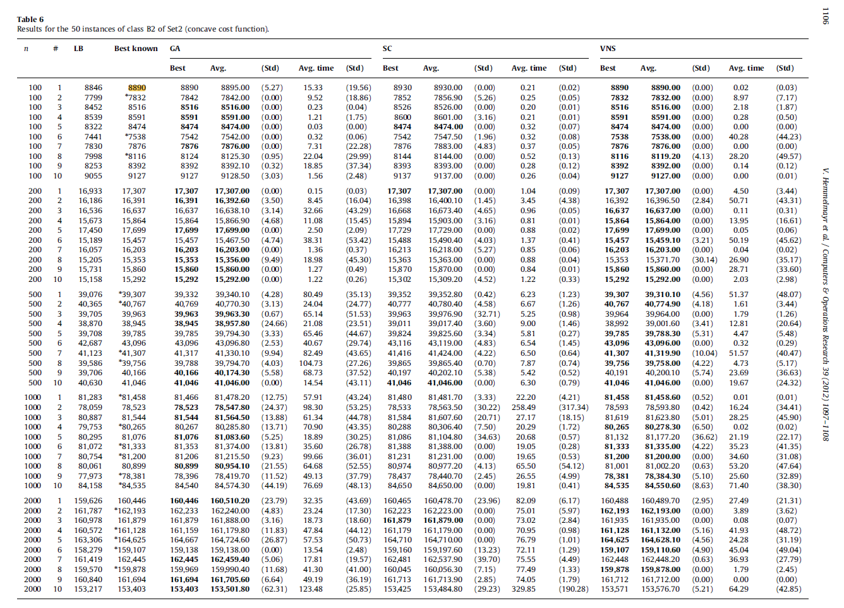
 |  |  |  |  |  |  |  | Table 6
 |  |  |  |  |  |  |  | Results for the 50 instances of class B2 of Set2 (concave cost function).
 |  |  |  |  |  |  |  | n | # | LB | Best known | GA |  |  |  |  | SC |  |  |  |  | VNS
INSTÂNCIAS DropBox | Gulosa FFD | Aleatoria Viavel | Busca Local | SA | myBest | myBest_custo | GAP to Best Known |  |  |  |  | Best | Avg. | (Std) | Avg. time | (Std) | Best | Avg. | (Std) | Avg. time | (Std) | Best | Avg. | (Std) | Avg. time | (Std)
H&Sconc100-2-1.txt | 10944 | 10962 | 9891 | 9268 | SA | 9268 | 4.25% | 100 | 1 | 8846 | 8890 | 8890 | 8895.00 | (5.27) | 15.33 | (19.56) | 8930 | 8930.00 | 0.00 | 0.21 | (0.02) | 8890 | 8890.00 | 0.00 | 0.02 | (0.03)
H&Sconc100-2-2.txt | 10220 | 9816 | 9067 | 8115 | SA | 8115 | 3.61% | 100 | 2 | 7799 | 7832 | 7842 | 7842.00 | 0.00 | 9.52 | (18.86) | 7852 | 7856.90 | (5.26) | 0.25 | (0.05) | 7832 | 7832.00 | 0.00 | 8.97 | (7.17)
H&Sconc100-2-3.txt | 10849 | 10077 | 9770 | 8925 | SA | 8925 | 4.80% | 100 | 3 | 8452 | 8516 | 8516 | 8516.00 | 0.00 | 0.23 | (0.04) | 8526 | 8526.00 | 0.00 | 0.20 | (0.Dl) | 8516 | 8516.00 | 0.00 | 2.18 | (1.87)
H&Sconc100-2-4.txt | 10854 | 10330 | 9893 | 8861 | SA | 8861 | 3.14% | 100 | 4 | 8539 | 8591 | 8591 | 8591.00 | 0.00 | 1.21 | (1.75) | 8600 | 8601.00 | (3.16) | 0.21 | (0.01) | 8591 | 8591.00 | 0.00 | 0.28 | (0.50)
H&Sconc100-2-5.txt | 10833 | 10238 | 9835 | 8710 | SA | 8710 | 2.78% | 100 | 5 | 8322 | 8474 | 8474 | 8474.00 | 0.00 | 0.03 | 0.00 | 8474 | 8474.00 | 0.00 | 0.32 | (0.07) | 8474 | 8474.00 | 0.00 | 0.00 | 0.00
H&Sconc100-2-6.txt | 10202 | 9932 | 8905 | 7981 | SA | 7981 | 5.88% | 100 | 6 | 7441 | 7538 | 7542 | 7542.00 | 0.00 | 0.32 | (0.06) | 7542 | 7547.50 | (1.96) | 0.32 | (0.08) | 7538 | 7538.00 | 0.00 | 40.28 | (44.23)
H&Sconc100-2-7.txt | 10354 | 9769 | 9132 | 8115 | SA | 8115 | 3.03% | 100 | 7 | 7830 | 7876 | 7876 | 7876.00 | 0.00 | 7.31 | (22.28) | 7876 | 7883.00 | (4.83) | 0.37 | (0.05) | 7876 | 7876.00 | 0.00 | 0.00 | 0.00
H&Sconc100-2-8.txt | 10704 | 9680 | 9455 | 8384 | SA | 8384 | 3.30% | 100 | 8 | 7998 | 8116 | 8124 | 8125.30 | (0.95) | 22.04 | (29.99) | 8144 | 8144.00 | 0.00 | 0.52 | (0.13) | 8116 | 8119.20 | (4.13) | 28.20 | (49.57)
H&Sconc100-2-9.txt | 10850 | 10053 | 9799 | 8649 | SA | 8649 | 3.06% | 100 | 9 | 8253 | 8392 | 8392 | 8392.10 | (0.32) | 18.85 | (37.34) | 8393 | 8393.00 | 0.00 | 0.28 | (0.12) | 8392 | 8392.00 | 0.00 | 0.14 | (0.12)
H&Sconc100-2-10.txt | 11190 | 10719 | 9852 | 9413 | SA | 9413 | 3.13% | 100 | 10 | 9055 | 9127 | 9127 | 9128.50 | (3.03) | 1.56 | (2.48) | 9137 | 9137.00 | 0.00 | 0.26 | (0.04) | 9127 | 9127.00 | 0.00 | 0.00 | (0.01)

H&Sconc200-2-1.txt | 22189 | 21158 | 20016 | 18016 | SA | 18016 | 4.10% | 200 | 1 | 16,933 | 17307 | 17,307 | 17,307.00 | 0.00 | 0.15 | (0.03) | 17,307 | 17,307.00 | 0.00 | 1.04 | (0.09) | 17,307 | 17,307.00 | 0.00 | 4.50 | (3.44)
H&Sconc200-2-2.txt | 21988 | 20581 | 19108 | 17370 | SA | 17370 | 5.97% | 200 | 2 | 16,186 | 16391 | 16,391 | 16,392.60 | (3.50) | 8.45 | (16.04) | 16,398 | 16,400.10 | (1.45) | 3.45 | (4.38) | 16,392 | 16,396.50 | (2.84) | 50.71 | (43.31)
H&Sconc200-2-3.txt | 21280 | 20369 | 19609 | 17442 | SA | 17442 | 4.84% | 200 | 3 | 16,536 | 16637 | 16,637 | 16,638.10 | (3.14) | 32.66 | (43.29) | 16,668 | 16,673.40 | (4.65) | 0.96 | (0.05) | 16,637 | 16,637.00 | 0.00 | 0.11 | (0.31)
H&Sconc200-2-4.txt | 20887 | 19548 | 18685 | 16680 | SA | 16680 | 5.14% | 200 | 4 | 15,673 | 15864 | 15,864 | 15,866.90 | (4.68) | 11.08 | (15.45) | 15,894 | 15,903.00 | (3.16) | 0.81 | (0.01) | 15,864 | 15,864.00 | 0.00 | 13.95 | (16.61)
H&Sconc200-2-5.txt | 22073 | 21694 | 19924 | 18282 | SA | 18282 | 3.29% | 200 | 5 | 17,450 | 17699 | 17,699 | 17,699.00 | 0.00 | 2.50 | (2.09) | 17,729 | 17,729.00 | 0.00 | 0.88 | (0.02) | 17,699 | 17,699.00 | 0.00 | 0.05 | (0.06)
H&Sconc200-2-6.txt | 20726 | 19732 | 17988 | 16111 | SA | 16111 | 4.23% | 200 | 6 | 15,189 | 15457 | 15,457 | 15,467.50 | (4.74) | 38.31 | (53.42) | 15,488 | 15,490.40 | (4.03) | 1.37 | (0.41) | 15,457 | 15,459.10 | (3.21) | 50.19 | (45.62)
H&Sconc200-2-7.txt | 21350 | 20240 | 18907 | 17009 | SA | 17009 | 4.97% | 200 | 7 | 16,057 | 16203 | 16,203 | 16,203.00 | 0.00 | 1.36 | (0.37) | 16,213 | 16,218.00 | (5.27) | 0.85 | (0.06) | 16,203 | 16,203.00 | 0.00 | 0.04 | (0.02)
H&Sconc200-2-8.txt | 20807 | 19524 | 18212 | 16838 | SA | 16838 | 9.67% | 200 | 8 | 15,205 | 15353 | 15,353 | 15,356.00 | (9.49) | 18.98 | (45.30) | 15,363 | 15,363.00 | 0.00 | 0.88 | (0.04) | 15,353 | 15,371.70 | (30.14) | 26.90 | (35.17)
H&Sconc200-2-9.txt | 21288 | 19706 | 18572 | 16713 | SA | 16713 | 5.38% | 200 | 9 | 15,731 | 15860 | 15,860 | 15,860.00 | 0.00 | 1.27 | (0.49) | 15,870 | 15,870.00 | 0.00 | 0.84 | (0.01) | 15,860 | 15,860.00 | 0.00 | 28.71 | (33.60)
H&Sconc200-2-10.txt | 20118 | 18929 | 17847 | 15934 | SA | 15934 | 4.20% | 200 | 10 | 15,158 | 15292 | 15,292 | 15,292.00 | 0.00 | 1.22 | (0.26) | 15,302 | 15,309.20 | (4.52) | 1.22 | (0.33) | 15,292 | 15,292.00 | 0.00 | 2.03 | (2.98)

H&Sconc500-2-1.txt | 52284 | 49207 | 46486 | 44452 | SA | 44452 | 13.09% | 500 | 1 | 39,076 | 39307 | 39,332 | 39,340.10 | (4.28) | 80.49 | (35.13) | 39,352 | 39,352.80 | (0.42) | 6.23 | (1.23) | 39,307 | 39,310.10 | (4.56) | 51.37 | (48.07)
H&Sconc500-2-2.txt | 53952 | 50733 | 47322 | 45956 | SA | 45956 | 12.73% | 500 | 2 | 40,365 | 40767 | 40,769 | 40,770.30 | (3.13) | 24.04 | (24.77) | 40,777 | 40,780.40 | (4.58) | 6.67 | (1.26) | 40,767 | 40,774.90 | (4.18) | 1.61 | (3.44)
H&Sconc500-2-3.txt | 52585 | 49219 | 47128 | 45453 | SA | 45453 | 13.74% | 500 | 3 | 39,705 | 39963 | 39,963 | 39,963.30 | (0.67) | 65.14 | (51.53) | 39,963 | 39,976.90 | (32.71) | 5.25 | (0.98) | 39,964 | 39,964.00 | 0.00 | 1.79 | (1.26)
H&Sconc500-2-4.txt | 52389 | 48961 | 46507 | 44719 | SA | 44719 | 14.83% | 500 | 4 | 38,870 | 38945 | 38,945 | 38,957.80 | (24.66) | 21.08 | (23.51) | 39,011 | 39,017.40 | (3.60) | 9.00 | (1.46) | 38,992 | 39,001.60 | (3.41) | 12.81 | (20.64)
H&Sconc500-2-5.txt | 52486 | 49729 | 47118 | 45156 | SA | 45156 | 13.50% | 500 | 5 | 39,708 | 39785 | 39,785 | 39,794.30 | (3.33) | 65.46 | (44.67) | 39,824 | 39,825.60 | (3.34) | 5.81 | (0.27) | 39,785 | 39,788.30 | (5.31) | 4.47 | (5.48)
H&Sconc500-2-6.txt | 55744 | 52987 | 49832 | 49119 | SA | 49119 | 13.98% | 500 | 6 | 42,687 | 43096 | 43,096 | 43,096.80 | (2.53) | 40.67 | (29.74) | 43,116 | 43,119.00 | (4.83) | 6.54 | (1.45) | 43,096 | 43,096.00 | 0.00 | 0.32 | (0.29)
H&Sconc500-2-7.txt | 53594 | 50669 | 47623 | 46938 | SA | 46938 | 13.63% | 500 | 7 | 41,123 | 41307 | 41,317 | 41,330.10 | (9.94) | 82.49 | (43.65) | 41,416 | 41,424.00 | (4.22) | 6.50 | (0.64) | 41,307 | 41,319.90 | (10.04) | 51.57 | (40.47)
H&Sconc500-2-8.txt | 52435 | 48845 | 46387 | 44965 | SA | 44965 | 13.10% | 500 | 8 | 39,586 | 39756 | 39,788 | 39,794.70 | (4.03) | 104.73 | (27.26) | 39,865 | 39,865.40 | (0.70) | 7.87 | (0.74) | 39,756 | 39,758.00 | (4.22) | 4.73 | (5.17)
H&Sconc500-2-9.txt | 53687 | 49996 | 47624 | 45848 | SA | 45848 | 14.15% | 500 | 9 | 39,706 | 40166 | 40,166 | 40,174.30 | (5.58) | 68.73 | (37.52) | 40,197 | 40,202.10 | (5.38) | 5.42 | (0.52) | 40,191 | 40,200.10 | (5.74) | 23.69 | (36.63)
H&Sconc500-2-10.txt | 54334 | 50418 | 48260 | 46913 | SA | 46913 | 14.29% | 500 | 10 | 40,630 | 41046 | 41,046 | 41,046.00 | 0.00 | 14.54 | (43.11) | 41,046 | 41,046.00 | 0.00 | 6.30 | (0.79) | 41,046 | 41,046.00 | 0.00 | 19.67 | (24.32)

H&Sconc1000-2-1.txt | 106735 | 100699 | 96120 | 93957 | SA | 93957 | 15.34% | 1000 | 1 | 81,283 | 81458 | 81,466 | 81,478.20 | (12.75) | 57.91 | (43.24) | 81,480 | 81,481.70 | (3.33) | 22.20 | (4.21) | 81,458 | 81,458.60 | (0.52) | 0.Dl | (0.01)
H&Sconc1000-2-2.txt | 105435 | 98380 | 94985 | 92423 | SA | 92423 | 17.70% | 1000 | 2 | 78,059 | 78523 | 78,523 | 78,547.80 | (24.37) | 98.30 | (53.25) | 78,533 | 78,563.50 | (30.22) | 258.49 | (317.34) | 78,593 | 78,593.80 | (0.42) | 16.24 | (34.41)
H&Sconc1000-2-3.txt | 108510 | 101147 | 98769 | 94661 | SA | 94661 | 16.09% | 1000 | 3 | 80,887 | 81544 | 81,544 | 81,564.50 | (13.88) | 61.34 | (44.78) | 81,584 | 81,607.60 | (20.71) | 27.17 | (18.15) | 81,619 | 81,623.80 | (5.01) | 28.25 | (45.90)
H&Sconc1000-2-4.txt | 106714 | 99607 | 96671 | 93664 | SA | 93664 | 16.69% | 1000 | 4 | 79,753 | 80265 | 80,267 | 80,285.80 | (13.71) | 70.90 | (43.35) | 80,288 | 80,306.40 | (7.50) | 20.29 | (1.72) | 80,265 | 80,278.30 | (6.50) | 0.02 | (0.02)
H&Sconc1000-2-5.txt | 108141 | 101147 | 98531 | 94982 | SA | 94982 | 17.15% | 1000 | 5 | 80,295 | 81076 | 81,076 | 81,083.60 | (5.25) | 18.89 | (30.25) | 81,086 | 81,104.80 | (34.63) | 20.68 | (0.57) | 81,132 | 81,177.20 | (36.62) | 21.19 | (22.17)
H&Sconc1000-2-6.txt | 107244 | 100624 | 97387 | 94885 | SA | 94885 | 16.66% | 1000 | 6 | 81,072 | 81333 | 81,353 | 81,374.00 | (13.81) | 35.60 | (26.78) | 81,388 | 81,388.00 | 0.00 | 19.05 | (0.28) | 81,333 | 81,335.00 | (4.22) | 35.23 | (41.35)
H&Sconc1000-2-7.txt | 105979 | 100127 | 97431 | 94458 | SA | 94458 | 16.33% | 1000 | 7 | 80,754 | 81200 | 81,206 | 81,215.50 | (9.23) | 99.66 | (36.01) | 81,231 | 81,231.00 | 0.00 | 19.65 | (0.53) | 81,200 | 81,200.00 | 0.00 | 34.60 | (31.08)
H&Sconc1000-2-8.txt | 107604 | 101452 | 97735 | 94936 | SA | 94936 | 17.35% | 1000 | 8 | 80,061 | 80899 | 80,899 | 80,954.10 | (21.55) | 64.68 | (52.55) | 80,974 | 80,977.20 | (4.13) | 65.50 | (54.12) | 81,001 | 81,002.20 | (0.63) | 53.20 | (47.64)
H&Sconc1000-2-9.txt | 105571 | 98602 | 96552 | 91709 | SA | 91709 | 17.00% | 1000 | 9 | 77,973 | 78381 | 78,396 | 78,419.70 | (11.52) | 49.13 | (37.79) | 78,437 | 78,440.70 | (2.45) | 26.55 | (4.99) | 78,381 | 78,384.30 | (5.10) | 25.60 | (32.89)
H&Sconc1000-2-10.txt | 109812 | 102646 | 100730 | 96570 | SA | 96570 | 14.24% | 1000 | 10 | 84,158 | 84535 | 84,540 | 84,574.30 | (44.19) | 76.69 | (48.13) | 84,650 | 84,650.00 | 0.00 | 19.81 | (0.41) | 84,535 | 84,550.60 | (8.63) | 71.40 | (38.30)

H&Sconc2000-2-1.txt | 213672 | 200031 | 199952 | 188246 | SA | 188246 | 17.33% | 2000 | 1 | 159,626 | 160446 | 160,446 | 160,510.20 | (23.79) | 32.35 | (43.69) | 160,465 | 160,478.70 | (23.96) | 82.09 | (6.17) | 160,488 | 160,489.70 | (2.95) | 27.49 | (21.31)
H&Sconc2000-2-2.txt | 214010 | 201515 | 199954 | 190209 | SA | 190209 | 17.27% | 2000 | 2 | 161,787 | 162193 | 162,233 | 162,240.00 | (4.83) | 23.24 | (17.30) | 162,223 | 162,223.00 | 0.00 | 75.01 | (5.97) | 162,193 | 162,193.00 | 0.00 | 3.89 | (3.62)
H&Sconc2000-2-3.txt | 214421 | 201680 | 199996 | 190501 | SA | 190501 | 17.68% | 2000 | 3 | 160,978 | 161879 | 161,879 | 161,888.00 | (3.16) | 18.73 | (18.60) | 161,879 | 161,879.00 | 0.00 | 73.02 | (2.84) | 161,935 | 161,935.00 | 0.00 | 0.08 | (0.07)
H&Sconc2000-2-4.txt | 213514 | 201037 | 199075 | 188668 | SA | 188668 | 17.09% | 2000 | 4 | 160,572 | 161128 | 161,159 | 161,179.80 | (11.83) | 47.84 | (44.12) | 161,179 | 161,179.00 | 0.00 | 70.95 | (0.98) | 161,128 | 161,132.00 | (5.16) | 41.93 | (48.72)
H&Sconc2000-2-5.txt | 216070 | 203652 | 202121 | 193001 | SA | 193001 | 17.24% | 2000 | 5 | 163,306 | 164625 | 164,667 | 164,724.60 | (26.87) | 57.53 | (50.73) | 164,710 | 164,710.00 | 0.00 | 76.79 | (1.01) | 164,625 | 164,628.10 | (4.56) | 24.28 | (31.19)
H&Sconc2000-2-6.txt | 211986 | 197942 | 196651 | 186045 | SA | 186045 | 16.93% | 2000 | 6 | 158,279 | 159107 | 159,138 | 159,138.00 | 0.00 | 13.54 | (2.48) | 159,160 | 159,197.60 | (13.23) | 72.11 | (1.29) | 159,107 | 159,110.60 | (4.90) | 45.04 | (49.04)
H&Sconc2000-2-7.txt | 213567 | 200559 | 200326 | 188459 | SA | 188459 | 16.01% | 2000 | 7 | 161,419 | 162445 | 162,445 | 162,459.40 | (5.06) | 17.81 | (19.57) | 162,481 | 162,537.90 | (39.70) | 75.55 | (4.49) | 162,448 | 162,448.20 | (0.63) | 36.93 | (27.79)
H&Sconc2000-2-8.txt | 211762 | 200004 | 196837 | 186697 | SA | 186697 | 16.77% | 2000 | 8 | 159,570 | 159878 | 159,969 | 159,990.40 | (11.68) | 41.30 | (41.00) | 160,045 | 160,056.30 | (7.15) | 77.49 | (1.33) | 159,878 | 159,878.00 | 0.00 | 1.79 | (2.45)
H&Sconc2000-2-9.txt | 212370 | 200935 | 198423 | 189302 | SA | 189302 | 17.07% | 2000 | 9 | 160,840 | 161694 | 161,694 | 161,705.60 | (6.64) | 49.19 | (36.19) | 161,713 | 161,713.90 | (2.85) | 74.05 | (1.79) | 161,712 | 161,712.00 | 0.00 | 0.00 | 0.00
H&Sconc2000-2-10.txt | 206408 | 192739 | 191349 | 180839 | SA | 180839 | 17.88% | 2000 | 10 | 153,217 | 153403 | 153,403 | 153,501.80 | (62.31) | 123.48 | (25.85) | 153.425 | 153,484.80 | (29.23) | 329.85 | (190.28) | 153,571 | 153,576.70 | (5.21) | 64.29 | (42.85)

Table7
0
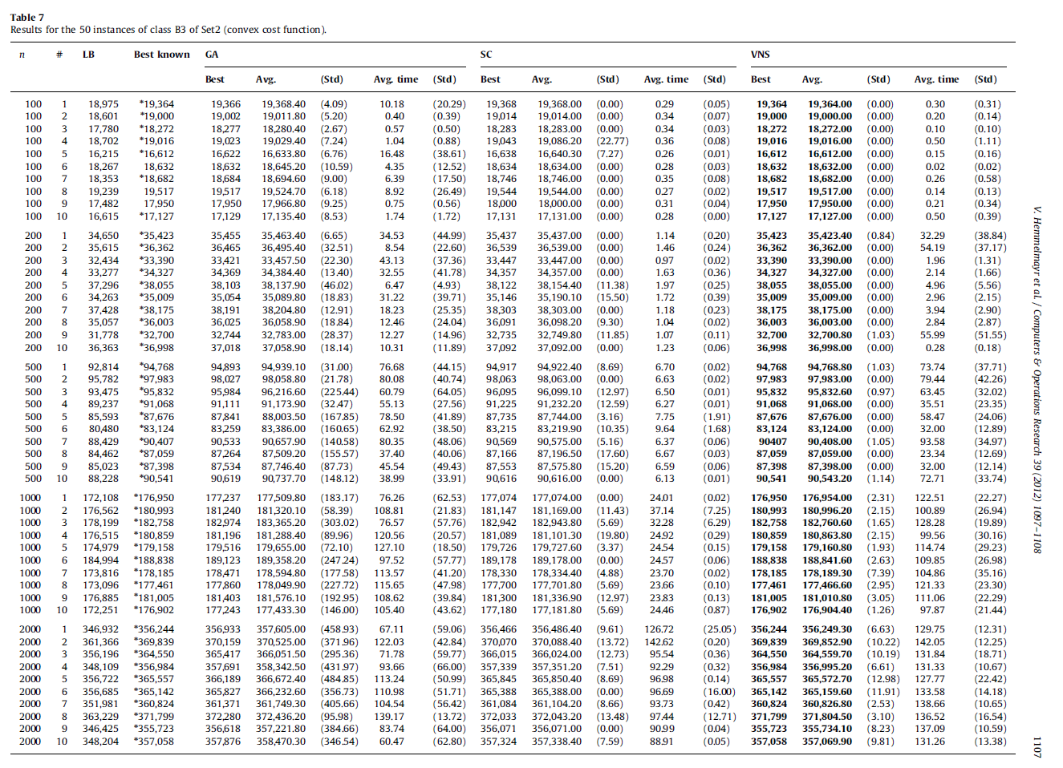
 |  |  |  |  |  |  |  | Table 7
 |  |  |  |  |  |  |  | Results for the 50 instances of class B3 of Set2 (convex cost function).
 |  |  |  |  |  |  |  | n | # | LB | Best known | GA |  |  |  |  | SC |  |  |  |  | VNS
INSTÂNCIAS DropBox | Gulosa FFD | Aleatoria Viavel | Busca Local | SA | myBest | myBest_custo | GAP to Best Known |  |  |  |  | Best | Avg. | (Std) | Avg. time | (Std) | Best | Avg. | (Std) | Avg. time | (Std) | Best | Avg. | (Std) | Avg. time | (Std)
H&Sconv100-3-1.txt | 19460 | 21285 | 19932 | 20441 | Gulosa FFD | 19460 | 0.50% | 100 | 1 | 18,975 | 19364 | 19,366 | 19,368.40 | (4.09) | 10.18 | (20.29) | 19,368 | 19,368.00 | 0.00 | 0.29 | (0.05) | 19,364 | 19,364.00 | 0.00 | 0.30 | (0.31)
H&Sconv100-3-2.txt | 19104 | 20957 | 19744 | 20244 | Gulosa FFD | 19104 | 0.55% | 100 | 2 | 18,601 | 19000 | 19,002 | 19,011.80 | (5.20) | 0.40 | (0.39) | 19,014 | 19.014.00 | 0.00 | 0.34 | (0.07) | 19,000 | 19,000.00 | 0.00 | 0.20 | (0.14)
H&Sconv100-3-3.txt | 18365 | 20779 | 19429 | 19727 | Gulosa FFD | 18365 | 0.51% | 100 | 3 | 17,780 | 18272 | 18,277 | 18,280.40 | (2.67) | 0.57 | (0.50) | 18,283 | 18,283.00 | 0.00 | 0.34 | (0.03) | 18,272 | 18,272.00 | 0.00 | 0.10 | (0.10)
H&Sconv100-3-4.txt | 19097 | 20921 | 19845 | 19914 | Gulosa FFD | 19097 | 0.43% | 100 | 4 | 18,702 | 19016 | 19,023 | 19,029.40 | (7.24) | 1.04 | (0.88) | 19,043 | 19,086.20 | (22.77) | 0.36 | (0.08) | 19,016 | 19,016.00 | 0.00 | 0.50 | (1.11)
H&Sconv100-3-5.txt | 16710 | 19229 | 17607 | 17857 | Gulosa FFD | 16710 | 0.59% | 100 | 5 | 16,215 | 16612 | 16,622 | 16,633.80 | (6.76) | 16.48 | (38.61) | 16,638 | 16,640.30 | (7.27) | 0.26 | (0.01) | 16,612 | 16,612.00 | 0.00 | 0.15 | (0.16)
H&Sconv100-3-6.txt | 18688 | 21059 | 19404 | 19894 | Gulosa FFD | 18688 | 0.30% | 100 | 6 | 18,267 | 18632 | 18,632 | 18,645.20 | (10.59) | 4.35 | (12.52) | 18,634 | 18,634.00 | 0.00 | 0.28 | (0.03) | 18,632 | 18,632.00 | 0.00 | 0.02 | (0.02)
H&Sconv100-3-7.txt | 18756 | 20676 | 19417 | 19742 | Gulosa FFD | 18756 | 0.40% | 100 | 7 | 18,353 | 18682 | 18,684 | 18,694.60 | (9.00) | 6.39 | (17.50) | 18,746 | 18,746.00 | 0.00 | 0.35 | (0.08) | 18,682 | 18,682.00 | 0.00 | 0.26 | (0.58)
H&Sconv100-3-8.txt | 19557 | 21720 | 20087 | 20831 | Gulosa FFD | 19557 | 0.20% | 100 | 8 | 19,239 | 19517 | 19,517 | 19,524.70 | (6.18) | 8.92 | (26.49) | 19,544 | 19,544.00 | 0.00 | 0.27 | (0.02) | 19,517 | 19,517.00 | 0.00 | 0.14 | (0.13)
H&Sconv100-3-9.txt | 18036 | 20520 | 19118 | 19684 | Gulosa FFD | 18036 | 0.48% | 100 | 9 | 17,482 | 17950 | 17,950 | 17,966.80 | (9.25) | 0.75 | (0.56) | 18,000 | 18,000.00 | 0.00 | 0.31 | (0.04) | 17,950 | 17,950.00 | 0.00 | 0.21 | (0.34)
H&Sconv100-3-10.txt | 17259 | 19250 | 18257 | 18357 | Gulosa FFD | 17259 | 0.77% | 100 | 10 | 16,615 | 17127 | 17,129 | 17,135.40 | (8.53) | 1.74 | (1.72) | 17,131 | 17,131.00 | 0.00 | 0.28 | 0.00 | 17,127 | 17,127.00 | 0.00 | 0.50 | (0.39)

H&Sconv200-3-1.txt | 35689 | 38788 | 37158 | 37294 | Gulosa FFD | 35689 | 0.75% | 200 | 1 | 34,650 | 35423 | 35.455 | 35.463.40 | (6.65) | 34.53 | (44.99) | 35.437 | 35.437.00 | 0.00 | 1.14 | (0.20) | 35,423 | 35,423.40 | (0.84) | 32.29 | (38.84)
H&Sconv200-3-2.txt | 36544 | 40536 | 38324 | 38759 | Gulosa FFD | 36544 | 0.50% | 200 | 2 | 35,615 | 36362 | 36.465 | 36.495.40 | (32.51) | 8.54 | (22.60) | 36,539 | 36,539.00 | 0.00 | 1.46 | (0.24) | 36,362 | 36,362.00 | 0.00 | 54.19 | (37.17)
H&Sconv200-3-3.txt | 33604 | 37382 | 35143 | 36157 | Gulosa FFD | 33604 | 0.64% | 200 | 3 | 32,434 | 33390 | 33.421 | 33.457.50 | (22.30) | 43.13 | (37.36) | 33.447 | 33,447.00 | 0.00 | 0.97 | (0.02) | 33,390 | 33,390.00 | 0.00 | 1.96 | (1.31)
H&Sconv200-3-4.txt | 34537 | 38240 | 36394 | 36689 | Gulosa FFD | 34537 | 0.61% | 200 | 4 | 33,277 | 34327 | 34,369 | 34,384.40 | (13.40) | 32.55 | (41.78) | 34,357 | 34,357.00 | 0.00 | 1.63 | (0.36) | 34,327 | 34,327.00 | 0.00 | 2.14 | (1.66)
H&Sconv200-3-5.txt | 38207 | 42820 | 40077 | 40791 | Gulosa FFD | 38207 | 0.40% | 200 | 5 | 37,296 | 38055 | 38,103 | 38,137.90 | (46.02) | 6.47 | (4.93) | 38,122 | 38,154.40 | (11.38) | 1.97 | (0.25) | 38,055 | 38,055.00 | 0.00 | 4.96 | (5.56)
H&Sconv200-3-6.txt | 35097 | 39311 | 36968 | 37768 | Gulosa FFD | 35097 | 0.25% | 200 | 6 | 34,263 | 35009 | 35,054 | 35,089.80 | (18.83) | 31.22 | (39.71) | 35.146 | 35,190.10 | (15.50) | 1.72 | (0.39) | 35,009 | 35,009.00 | 0.00 | 2.96 | (2.15)
H&Sconv200-3-7.txt | 38339 | 43121 | 39461 | 41011 | Gulosa FFD | 38339 | 0.43% | 200 | 7 | 37,428 | 38175 | 38,191 | 38,204.80 | (12.91) | 18.23 | (25.35) | 38,303 | 38,303.00 | 0.00 | 1.18 | (0.23) | 38,175 | 38,175.00 | 0.00 | 3.94 | (2.90)
H&Sconv200-3-8.txt | 36081 | 40548 | 37539 | 38756 | Gulosa FFD | 36081 | 0.22% | 200 | 8 | 35,057 | 36003 | 36,025 | 36,058.90 | (18.84) | 12.46 | (24.04) | 36,091 | 36,098.20 | (9.30) | 1.04 | (0.02) | 36,003 | 36,003.00 | 0.00 | 2.84 | (2.87)
H&Sconv200-3-9.txt | 32889 | 36314 | 34509 | 35264 | Gulosa FFD | 32889 | 0.58% | 200 | 9 | 31,778 | 32700 | 32,744 | 32,783.00 | (28.37) | 12.27 | (14.96) | 32,735 | 32,749.80 | (11.85) | 1.07 | (0.11) | 32,700 | 32,700.80 | (1.03) | 55.99 | (51.55)
H&Sconv200-3-10.txt | 37102 | 41354 | 38508 | 39205 | Gulosa FFD | 37102 | 0.28% | 200 | 10 | 36,363 | 36998 | 37,018 | 37,058.90 | (18.14) | 10.31 | (11.89) | 37,092 | 37,092.00 | 0.00 | 1.23 | (0.06) | 36,998 | 36,998.00 | 0.00 | 0.28 | (0.18)

H&Sconv500-3-1.txt | 95118 | 103981 | 99026 | 100012 | Gulosa FFD | 95118 | 0.37% | 500 | 1 | 92,814 | 94768 | 94,893 | 94,939.10 | (31.00) | 76.68 | (44.15) | 94,917 | 94,922.40 | (8.69) | 6.70 | (0.02) | 94,768 | 94,768.80 | (1.03) | 73.74 | (37.71)
H&Sconv500-3-2.txt | 98343 | 108504 | 102869 | 103713 | Gulosa FFD | 98343 | 0.37% | 500 | 2 | 95,782 | 97983 | 98,027 | 98,058.80 | (21.78) | 80.08 | (40.74) | 98,063 | 98,063.00 | 0.00 | 6.63 | (0.02) | 97,983 | 97,983.00 | 0.00 | 79.44 | (42.26)
H&Sconv500-3-3.txt | 96224 | 105749 | 100159 | 101309 | Gulosa FFD | 96224 | 0.41% | 500 | 3 | 93,475 | 95832 | 95,984 | 96,216.60 | (225.44) | 60.79 | (64.05) | 96,095 | 96,099.10 | (12.97) | 6.50 | (0.01) | 95,832 | 95,832.60 | (0.97) | 63.45 | (32.02)
H&Sconv500-3-4.txt | 91459 | 100568 | 95578 | 97256 | Gulosa FFD | 91459 | 0.43% | 500 | 4 | 89,237 | 91068 | 91,111 | 91,173.90 | (32.47) | 55.13 | (27.56) | 91,225 | 91,232.20 | (12.59) | 6.27 | (0.01) | 91,068 | 91,068.00 | 0.00 | 35.51 | (23.35)
H&Sconv500-3-5.txt | 88074 | 97699 | 92252 | 93187 | Gulosa FFD | 88074 | 0.45% | 500 | 5 | 85,593 | 87676 | 87,841 | 88,003.50 | (167.85) | 78.50 | (41.89) | 87,735 | 87,744.00 | (3.16) | 7.75 | (1.91) | 87,676 | 87,676.00 | 0.00 | 58.47 | (24.06)
H&Sconv500-3-6.txt | 83557 | 92648 | 88316 | 89500 | Gulosa FFD | 83557 | 0.52% | 500 | 6 | 80,480 | 83124 | 83,259 | 83,386.00 | (160.65) | 62.92 | (38.50) | 83,215 | 83,219.90 | (10.35) | 9.64 | (1.68) | 83,124 | 83,124.00 | 0.00 | 32.00 | (12.89)
H&Sconv500-3-7.txt | 90877 | 100820 | 95137 | 95997 | Gulosa FFD | 90877 | 0.52% | 500 | 7 | 88,429 | 90407 | 90,533 | 90,657.90 | (140.58) | 80.35 | (48.06) | 90,569 | 90,575.00 | (5.16) | 6.37 | (0.06) | 90407 | 90,408.00 | (1.05) | 93.58 | (34.97)
H&Sconv500-3-8.txt | 87539 | 96584 | 91653 | 92975 | Gulosa FFD | 87539 | 0.55% | 500 | 8 | 84,462 | 87059 | 87,264 | 87,509.20 | (155.57) | 37.40 | (40.06) | 87,166 | 87,196.50 | (17.60) | 6.67 | (0.03) | 87,059 | 87,059.00 | 0.00 | 23.34 | (12.69)
H&Sconv500-3-9.txt | 87797 | 97662 | 92770 | 94120 | Gulosa FFD | 87797 | 0.46% | 500 | 9 | 85,023 | 87398 | 87,534 | 87,746.40 | (87.73) | 45.54 | (49.43) | 87,553 | 87,575.80 | (15.20) | 6.59 | (0.06) | 87,398 | 87,398.00 | 0.00 | 32.00 | (12.14)
H&Sconv500-3-10.txt | 91017 | 101433 | 94924 | 97241 | Gulosa FFD | 91017 | 0.53% | 500 | 10 | 88,228 | 90541 | 90,619 | 90,737.70 | (148.12) | 38.99 | (33.91) | 90,616 | 90,616.00 | 0.00 | 6.13 | (0.01) | 90,541 | 90,543.20 | (1.14) | 72.71 | (33.74)

H&Sconv1000-3-1.txt | 177938 | 195770 | 191102 | 189648 | Gulosa FFD | 177938 | 0.56% | 1000 | 1 | 172,108 | 176950 | 177,237 | 177,509.80 | (183.17) | 76.26 | (62.53) | 177,074 | 177,074.00 | 0.00 | 24.01 | (0.02) | 176,950 | 176,954.00 | (2.31) | 122.51 | (22.27)
H&Sconv1000-3-2.txt | 181741 | 201328 | 193818 | 194114 | Gulosa FFD | 181741 | 0.41% | 1000 | 2 | 176,562 | 180993 | 181,240 | 181,320.10 | (58.39) | 108.81 | (21.83) | 181,147 | 181,169.00 | (11.43) | 37.14 | (7.25) | 180,993 | 180,996.20 | (2.15) | 100.89 | (26.94)
H&Sconv1000-3-3.txt | 183580 | 202237 | 196965 | 195891 | Gulosa FFD | 183580 | 0.45% | 1000 | 3 | 178,199 | 182758 | 182,974 | 183,365.20 | (303.02) | 76.57 | (57.76) | 182,942 | 182,943.80 | (5.69) | 32.28 | (6.29) | 182,758 | 182,760.60 | (1.65) | 128.28 | (19.89)
H&Sconv1000-3-4.txt | 181537 | 200314 | 194970 | 191300 | Gulosa FFD | 181537 | 0.37% | 1000 | 4 | 176,515 | 180859 | 181,196 | 181,288.40 | (89.96) | 120.56 | (20.57) | 181,089 | 181,101.30 | (19.80) | 24.92 | (0.29) | 180,859 | 180,863.80 | (2.15) | 99.56 | (30.16)
H&Sconv1000-3-5.txt | 179968 | 197775 | 193433 | 190752 | Gulosa FFD | 179968 | 0.45% | 1000 | 5 | 174,979 | 179158 | 179,516 | 179,655.00 | (72.10) | 127.10 | (18.50) | 179,726 | 179,727.60 | (3.37) | 24.54 | (0.15) | 179,158 | 179,160.80 | (1.93) | 114.74 | (29.23)
H&Sconv1000-3-6.txt | 189500 | 208832 | 203644 | 202924 | Gulosa FFD | 189500 | 0.35% | 1000 | 6 | 184,994 | 188838 | 189,123 | 189,358.20 | (247.24) | 97.52 | (57.77) | 189,178 | 189,178.00 | 0.00 | 24.57 | (0.06) | 188,838 | 188,841.60 | (2.63) | 109.85 | (26.98)
H&Sconv1000-3-7.txt | 178964 | 195376 | 190799 | 188451 | Gulosa FFD | 178964 | 0.44% | 1000 | 7 | 173,816 | 178185 | 178.471 | 178,594.80 | (177.58) | 113.57 | (41.20) | 178,330 | 178,334.40 | (4.88) | 23.70 | (0.02) | 178,185 | 178,189.30 | (7.39) | 104.86 | (35.16)
H&Sconv1000-3-8.txt | 178423 | 196616 | 191027 | 188088 | Gulosa FFD | 178423 | 0.54% | 1000 | 8 | 173,096 | 177461 | 177,860 | 178,049.90 | (227.72) | 115.65 | (47.98) | 177,700 | 177,701.80 | (5.69) | 23.66 | (0.10) | 177,461 | 177,466.60 | (2.95) | 121.33 | (23.30)
H&Sconv1000-3-9.txt | 181807 | 198906 | 194706 | 193166 | Gulosa FFD | 181807 | 0.44% | 1000 | 9 | 176,885 | 181005 | 181,403 | 181,576.10 | (192.95) | 108.62 | (39.84) | 181,300 | 181,336.90 | (12.97) | 23.83 | (0.13) | 181,005 | 181,010.80 | (3.05) | 111.06 | (22.29)
H&Sconv1000-3-10.txt | 177689 | 197268 | 191553 | 189152 | Gulosa FFD | 177689 | 0.44% | 1000 | 10 | 172,251 | 176902 | 177,243 | 177.433.30 | (146.00) | 105.40 | (43.62) | 177,180 | 177,181.80 | (5.69) | 24.46 | (0.87) | 176,902 | 176,904.40 | (1.26) | 97.87 | (21.44)

H&Sconv2000-3-1.txt | 357744 | 392559 | 390268 | 382140 | Gulosa FFD | 357744 | 0.42% | 2000 | 1 | 346,932 | 356244 | 356,933 | 357,605.00 | (458.93) | 67.11 | (59.06) | 356,466 | 356.486.40 | (9.61) | 126.72 | (25.05) | 356,244 | 356,249.30 | (6.63) | 129.75 | (12.31)
H&Sconv2000-3-2.txt | 371171 | 406062 | 404554 | 396652 | Gulosa FFD | 371171 | 0.36% | 2000 | 2 | 361,366 | 369839 | 370,159 | 370,525.00 | (371.96) | 122.03 | (42.84) | 370,070 | 370,088.40 | (13.72) | 142.62 | (0.20) | 369,839 | 369,852.90 | (10.22) | 142.05 | (12.25)
H&Sconv2000-3-3.txt | 366117 | 401447 | 398281 | 389980 | Gulosa FFD | 366117 | 0.43% | 2000 | 3 | 356,196 | 364550 | 365,417 | 366,051.50 | (295.36) | 71.78 | (59.77) | 366,015 | 366,024.00 | (12.73) | 95.54 | (0.36) | 364,550 | 364,559.70 | (10.19) | 131.84 | (18.71)
H&Sconv2000-3-4.txt | 358454 | 396542 | 390723 | 383712 | Gulosa FFD | 358454 | 0.41% | 2000 | 4 | 348,109 | 356984 | 357,691 | 358,342.50 | (431.97) | 93.66 | (66.00) | 357,339 | 357,351.20 | (7.51) | 92.29 | (0.32) | 356,984 | 356,995.20 | (6.61) | 131.33 | (10.67)
H&Sconv2000-3-5.txt | 367123 | 400944 | 396713 | 388657 | Gulosa FFD | 367123 | 0.43% | 2000 | 5 | 356,722 | 365557 | 366,189 | 366,672.40 | (484.85) | 113.24 | (50.99) | 365,845 | 365,850.40 | (8.69) | 96.98 | (0.14) | 365,557 | 365,572.70 | (12.98) | 127.77 | (22.42)
H&Sconv2000-3-6.txt | 366550 | 401952 | 399909 | 389302 | Gulosa FFD | 366550 | 0.39% | 2000 | 6 | 356,685 | 365142 | 365,827 | 366,232.60 | (356.73) | 110.98 | (51.71) | 365,388 | 365,388.00 | 0.00 | 96.69 | (16.00) | 365,142 | 365,159.60 | (11.91) | 133.58 | (14.18)
H&Sconv2000-3-7.txt | 362372 | 399551 | 399496 | 387190 | Gulosa FFD | 362372 | 0.43% | 2000 | 7 | 351,981 | 360824 | 361,371 | 361,749.30 | (405.66) | 104.54 | (56.42) | 361.084 | 361,104.20 | (8.66) | 93.73 | (0.42) | 360,824 | 360,826.80 | (2.53) | 138.66 | (10.65)
H&Sconv2000-3-8.txt | 373373 | 409167 | 407803 | 397519 | Gulosa FFD | 373373 | 0.42% | 2000 | 8 | 363,229 | 371799 | 372,280 | 372.436.20 | (95.98) | 139.17 | (13.72) | 372,033 | 372,043.20 | (13.48) | 97.44 | (12.71) | 371,799 | 371,804.50 | (3.10) | 136.52 | (16.54)
H&Sconv2000-3-9.txt | 357401 | 393327 | 389884 | 379936 | Gulosa FFD | 357401 | 0.47% | 2000 | 9 | 346,425 | 355723 | 356,618 | 357,221.80 | (384.66) | 83.74 | (64.00) | 356,071 | 356,071.00 | 0.00 | 90.99 | (0.04) | 355,723 | 355,734.10 | (8.23) | 137.09 | (10.59)
H&Sconv2000-3-10.txt | 368348 | 403163 | 403041 | 390938 | Gulosa FFD | 368348 | 3.16% | 2000 | 10 | 348,204 | 357058 | 357,876 | 358,470.30 | (346.54) | 60.47 | (62.80) | 357,324 | 357,338.40 | (7.59) | 88.91 | (0.05) | 357,058 | 357,069.90 | (9.81) | 131.26 | (13.38)

